상품제안서
스위스밀리터리 투명 멀티 박스 | 상품코드: S11908

 |  |  |  |  |  |  | 02-713-8555 | www.synergygift.co.kr
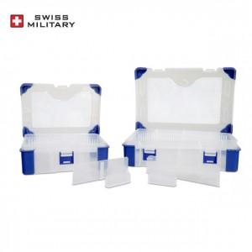

【상세/제작정보】 | 이동식 칸막이 방식으로 물건에 따라 칸막이 사이즈 조절이 자유롭게 가능한 멀티박스

【인쇄/포장옵션】 | 실크 / 비규격미포장

【공급단가】 | 수량 | 100~ | 300~ | 500~ | 1,000~ | 2,000~
*VAT별도 | 소 | 3,290원 | 3,180원 | 3,060원 | 2,950원 | 2,840원
 | 대 | 3,950원 | 3,810원 | 3,680원 | 3,540원 | 3,400원

【상품 URL】 | https://www.synergygift.co.kr:443/src/goods_detail.php?gdno=15188

